Лист1
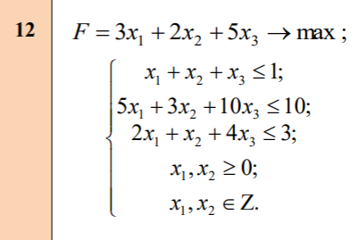
 |  |  |  | Шаг 1
 |  |  |  | Переменные
 |  |  |  | x1= | 0
 |  |  |  | x2= | 0.33333333333
 |  |  |  | x3= | 0.66666666667
 |  |  |  | Ограничения
 |  |  |  | Левая часть | Правая часть
 |  |  |  | 1 | 1
 |  |  |  | 7.6666666667 | 10
 |  |  |  | 3 | 3
 |  |  |  | Целевая функция
 |  |  |  | 4

 |  |  | x2=0 |  |  | x2=1
 | Шаг 2 |  |  |  |  |  | Шаг 3
 | Переменные |  |  |  |  |  | Переменные
 | x1= | 0 |  |  |  |  | x1= | 0
 | x2= | 0 |  |  |  |  | x2= | 1
 | x3= | 0.75 |  |  |  |  | x3= | 0
 | Ограничения |  |  |  |  |  | Ограничения
 | Левая часть | Правая часть |  |  |  |  | Левая часть | Правая часть
 | 0.75 | 1 |  |  |  |  | 1 | 1
 | 7.5 | 10 |  |  |  |  | 3 | 10
 | 3 | 3 |  |  |  |  | 1 | 3
X1 | 0 | 0 |  |  |  | X1 | 0 | 0
 | Целевая функция |  |  |  |  |  | Целевая функция
 | 3.75 |  |  |  |  |  | 2

